Sheet1
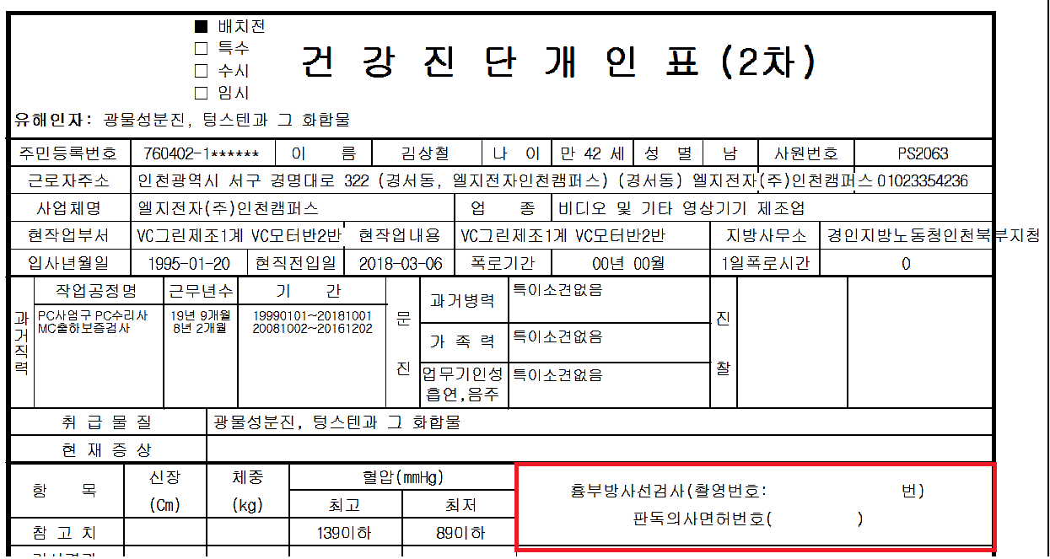

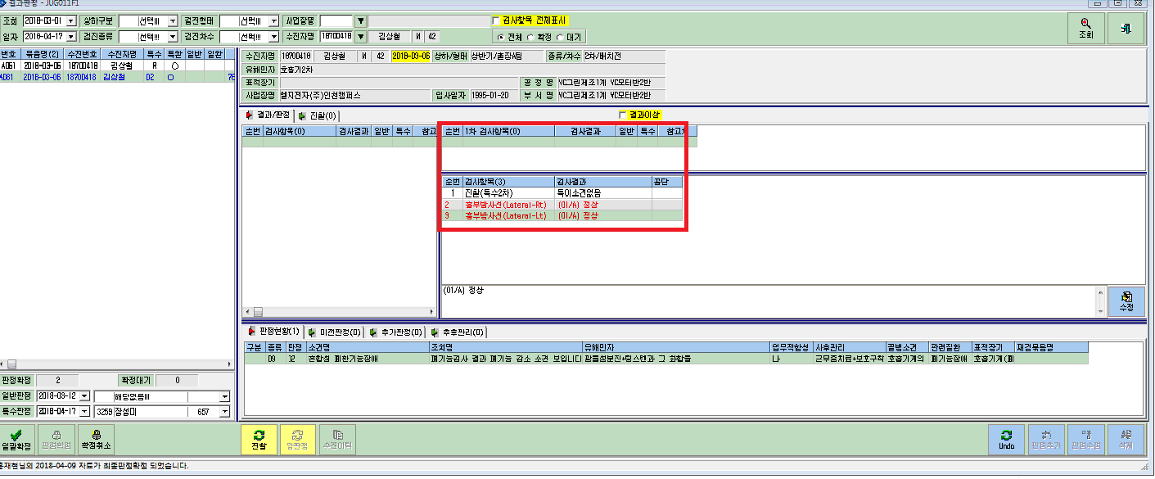
폐활량이 안좋아서 2차 재검 하신분인데요
원장님이 2차 재검으로 Xray 양쪽찍자고 하셔서 찍었는데
2차 결과에 흉부넣어도 2차 결과지에 촬영번호나 결과가 입력이 안된채로 출력됩니다.

